Bulletin d'inscription Eau-Calm
 |  | Championnat Yaouank Eau-Calme organisé par le club Canoë Club du Lié Samedi 07 et Dimanche 8 Juin 2024 à St Launeuc |  |  |  |  |  | 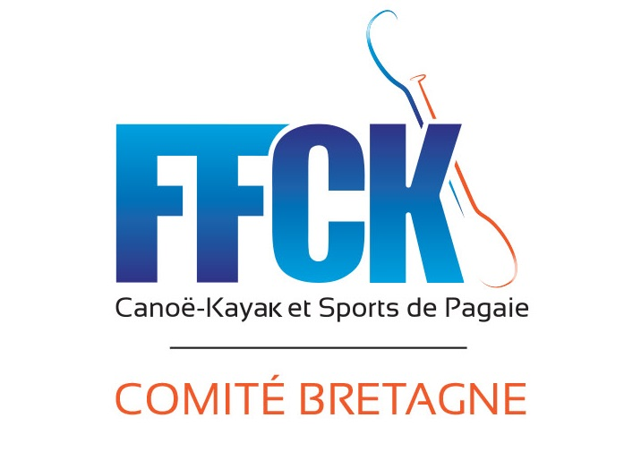

NOM DU CLUB :
N° FFCK :
ORGANISATION
Responsables | R1 Yaouank club présent le jour des courses | Nom :
 |  | Tél :
 |  | Adresse mail :
Aide à l’organisation | parents ou éducateurs qui pourront donner un coup de main sur l’organisation ex : aide débarquement | Prénom/ nom
 |  | Prénom/ nom
 |  | Prénom/ nom
Matériel en commun | Matos spécifique qu’on peut mutualiser : exemple Kayak polo, paddle etc. | Nombre : Kayak polo
 |  | Nombre :

INSCRIPTIONS
A renvoyer par mail avant le 22 Mai 2024 uniquement par mail et à cette adresse : canoeclubdulie@gmail.com
Merci de ne pas laisser de ligne vide entre les inscriptions. Si vous envoyez une liste modificative,
 | N° Licence FFCK | Nom compétiteur | Prénom compétiteur | Catégorie | Année de naissance | Embarcation(s) |  | Catégorie Loisirs = débutant pagaie blanche/jaune embarcation libre et position canoë libre (deux genoux dans le bateau possible) Catégorie Compétition = confirmé pagaie jaune vers verte. kayak/canoë de CEL avec siège ou canoe position Tchek
 |  |  |  |  |  | Kayak | Canoe
Exemple 1 | 999000 | Dupont | Yves | Benjamin | 2010 | OUI | NON | COMPETITION
Exemple 2 | 666000 | Durand | Jean | Minime | 2008 | OUI | OUI | OPEN
1
2
3
4
5
6
7
8
9
10
11
12
13
14
15
16
17
18
19
20

Transmettre vos inscriptions à l’adresse mail : canoeclubdulie@gmail.com au plus tard pour le 22 Mai 2024

